エビデンス
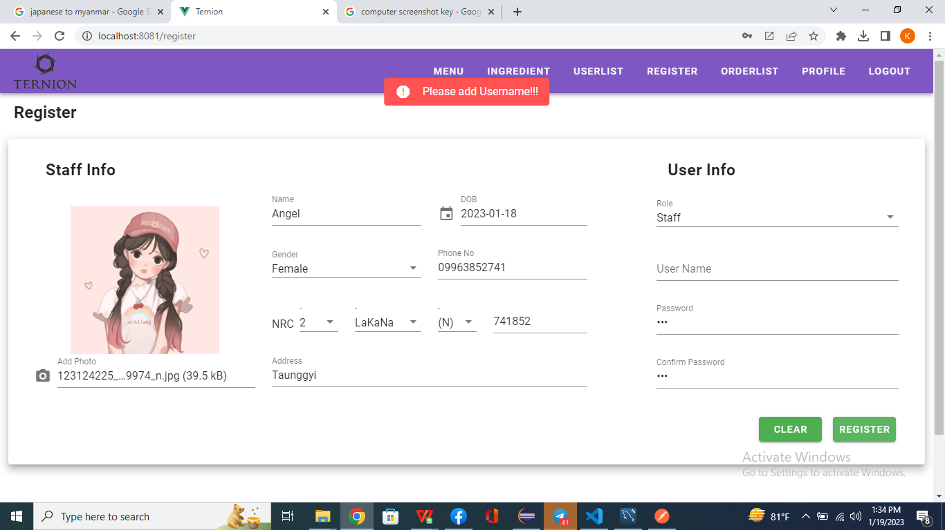
01-001-0001

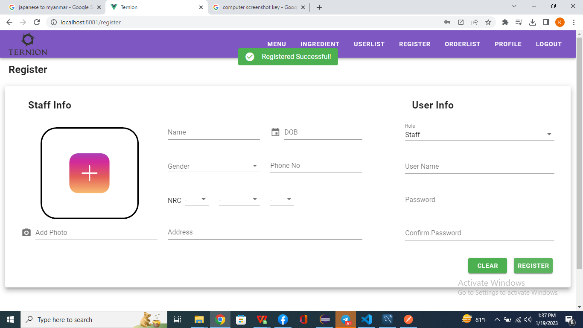
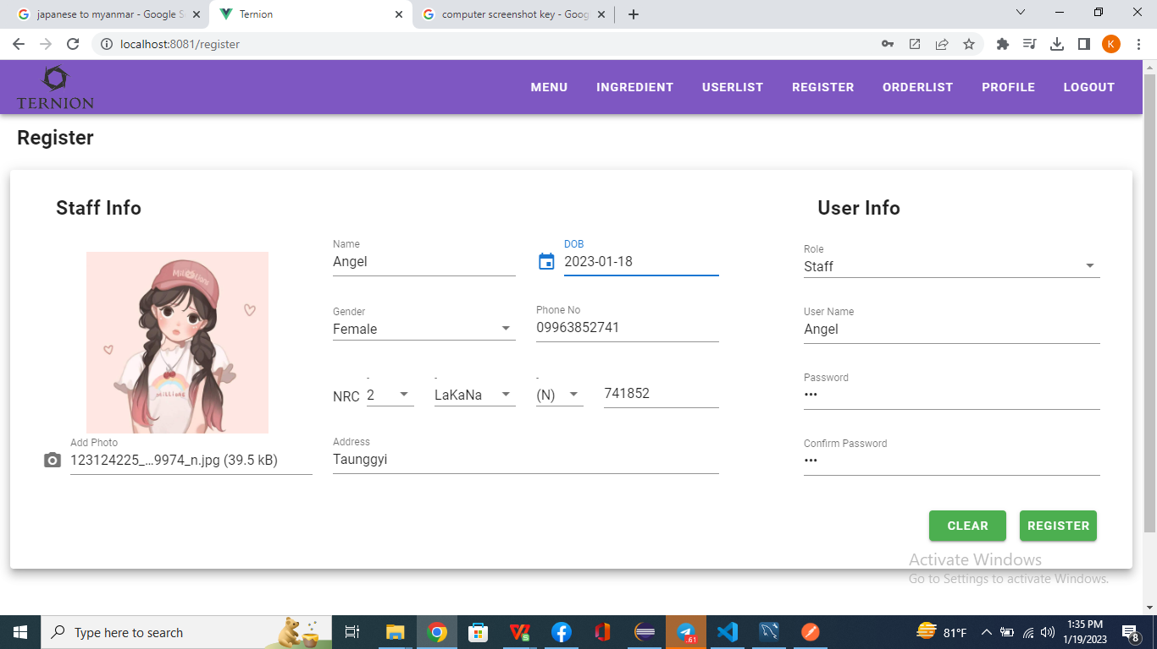

パスワードが存在しません
01-001-002



ユーザー名が存在しません

01-001-003

